1.IDENTIFICACION
INFORMACIÓN GENERAL |  | INFORMACIÓN DEL ESTUDIO RESPECTIVO
 |  | NODO NÚMERO |  |  |  |  | 38632
 |  | INFORME NÚMERO |  |  |  |  | 369
CONTRATISTA | UNIÓN TEMPORAL MOVILIDAD 2014 | ORDEN DE TRABAJO No. |  |  |  |  | PROGRAMACION BASICA
 |  | FECHA DE LA ORDEN DE TRABAJO |  |  |  |  | 230114
 |  | FECHA DE LA TOMA DE INFORMACIÓN |  |  |  |  | 190314
 |  | DÌA DE LA SEMANA
OBJETO DEL CONTRATO | REALIZAR LA TOMA DE INFORMACIÓN DE CAMPO, COMO INSUMO DEL PROGRAMA DE MONITOREO, SEGUIMIENTO Y PLANEACIÓN DEL TRÁNSITO Y EL TRANSPORTE DE BOGOTA D.C | TIPO DE ESTUDIO |  |  |  |  | VOLÚMENES POR TIPO DE VEHÍCULO
 |  | NOMBRE DEL ARCHIVO |  |  |  |  | 38632_AK_50_X_AC_3_140319_VOL_V1.xlsx
 |  | CÓDIGO DEL ESTUDIO |  |  |  |  | VOL
 |  | LUGAR DE LA TOMA DE INFORMACIÓN
NÚMERO DE CONTRATO | 2072-2013 | COORDENADA X |  |  |  |  | LONGITUD
 |  | COORDENADA Y |  |  |  |  | LATITUD

FECHA DE INICIO DEL CONTRATO | 22-01-2014 | PROFESIONALES RESPONSABLES
 |  | CONSULTOR (DIRECTOR) |  |  |  |  | ING. MSC. SANDRA LUCIA NAVAS TEQUIA
 |  | CONSULTOR (COORDINADOR GENERAL) |  |  |  |  | ING. MSC. LUIS FERNANDO RUBIANO BARRERO
INTERVENTORÍA | UNIVERSIDAD NACIONAL DE COLOMBIA | CONSULTOR (EXPERTO EN TRÁNSITO Y TRANSPORTE) |  |  |  |  | ING. ESP. DIANA PAOLA PARADA
 |  | CONSULTOR (ING ANÀLISIS) |  |  |  |  | ING. ÁNGELA ROCÍO MENDOZA
 |  | INTERVENTORÍA (DIRECTOR) |  |  |  |  | ING. MSC. ARTURO ZARATE
 |  | INTERVENTORÍA (ESPECIALISTA) |  |  |  |  | ING. MSC. WILLIAM CASTRO
 |  | INTERVENTORÍA (RESIDENTE) |  |  |  |  | ING. JOSÉ EDWIN TORRES
OBJETO DEL CONTRATO | INTERVENTORÍA TÉCNICA, ADMINISTRATIVA Y FINANCIERA PARA LA TOMA DE INFORMACIÓN DE CAMPO COMO INSUMO DEL PROGRAMA DE MONITOREO, SEGUIMIENTO Y PLANEACIÓN DEL TRÁNSITO Y TRANSPORTE DE BOGOTÁ D.C. | SUPERVISOR SECRETARIA MOVILIDAD |  |  |  |  | ING. FABIAN GONZALEZ

 |  | VERSIONES DEL ESTUDIO
 |  | NÚMERO |  | FECHA | OBSERVACIONES
NÚMERO DE CONTRATO | 2072-2013 | Versión 0 |  | 25/03/14
 |  | Versión 1 |  | 08/04/14 | SE INCLUYERON LAS OBSERVACIONES DE LA INTERVENTORÍA SEGÚN COMUNICADO FI-INT-CMTTUB14-114-14. SE DA RESPUESTA MEDIANTE COMUNICADO ICV-187-C-180. En la hoja2.Base se revisaron los valores registrados para los periodos: 06:00 horas del movimiento 2 para motos, donde se corrigió el valor presentado debido a un error de digitación; 06:45 horas del movimiento 2A para motos, donde se evidencia que el aumento en el flujo se debe a un comportamiento normal del tránsito para este periodo del día, ya que se encuentra en desarrollo la hora pico de la mañana. En la hoja 3.Precesamiento se ocultaron los movimientos que no fueron aforados, al igual que los datos externos a la tabla 27. En la hoja 4.Resultados se corrigió el subtítulo de Transporte Masivo (TPM) en las tablas 1 y 2.
 |  | Versión 2
FECHA DE INICIO DEL CONTRATO | 21-01-2014 | Versión 3

 |  | DESCRIPCIÓN DE LA TOMA DE INFORMACIÓN
 |  | TIPO DE VEHÍCULO | FACTOR DE EQUIVALENCIA | MOVIMIENTOS AFORADOS |  |  | No. DE PERÍODOS | HORA
ESQUEMA |  |  |  | ACCESO | LENTA | RÁPIDA | HORARIO DEL PERÍODO No. 1 | 22:00-06:00
 |  | L | 1 | NORTE | 1 | 1A | HORARIO DEL PERÍODO No. 2 | 06:00-14:00
 |  | C | 2 | SUR | 2 | 2A | HORARIO DEL PERÍODO No. 3 | 14:00-22:00
 |  |  |  | OCCIDENTE | 3 |  | No. DE HORAS TOMADAS |  | 24
 |  | BT | 2 | ORIENTE | 4 |  | HORARIO DE LA TOMA DE INFORMACIÓN |  | 22:00-22:00
 |  | B | 2 |  |  |  | No. DE EQUIPOS UTILIZADOS |  | 13
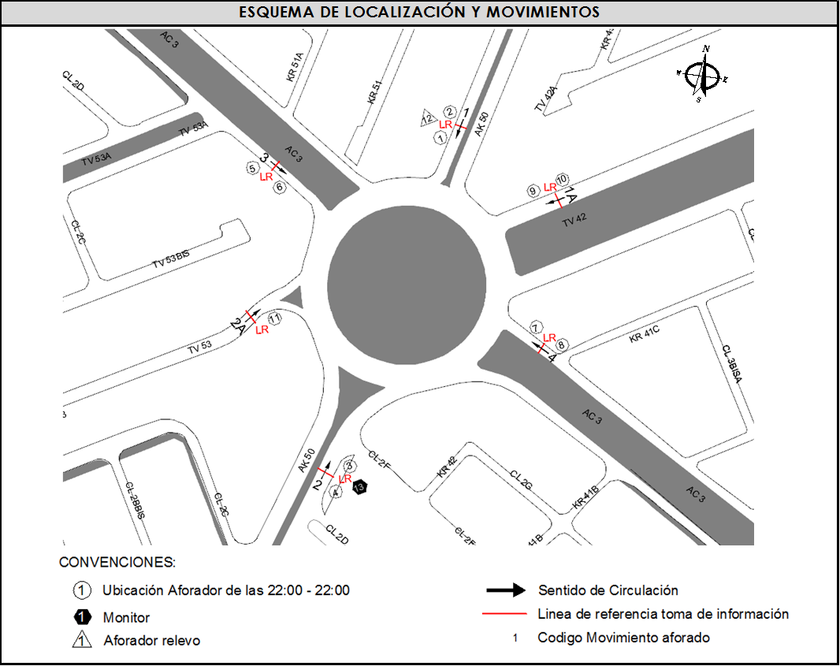
 |  |  |  | OBSERVACIONES DE LA TOMA DE INFORMACIÒN
 |  | AL | 2 | OBSERVACION |  |  |  |  |  | ACCESO
 |  | AT | 2.5 | EN EL ACCESO NORTE SE CONSIDERARON EN EL MOVIMIENTO 1 LOS VEHÍCULOS QUE SE DESPLAZAN POR LA AVENIDA CARRERA 50, MIENTRAS EN EL MOVIMIENTO 1A SE CONSIDERARON LOS VEHÍCULOS QUE SE DESPLAZAN POR LA TRANSVERSAL 42. |  |  |  |  |  | NORTE
 |  | BA | 2.5
 |  | ESP | 2 | EN EL ACCESO SUR SE CONSIDERARON EN EL MOVIMIENTO 2 LOS VEHÍCULOS QUE SE DESPLAZAN POR LA AVENIDA CARRERA 50, MIENTRAS EN EL MOVIMIENTO 2A SE CONSIDERARON LOS VEHÍCULOS QUE SE DESPLAZAN POR LA TRANSVERSAL 53. |  |  |  |  |  | SUR
 |  | INT | 2
 |  | C2P | 2.5 | ENTRE LAS 630 Y LAS 805 HORAS SE PRESENTÓ CONGESTION VEHICULAR EN EL ACCESO SUR. |  |  |  |  |  | SUR
 |  | C2G | 2.5 | DURANTE LA TOMA DE INFORMACIÓN LLUEVE ENTRE LAS 956 Y LAS 1100 HORAS. |  |  |  |  |  | TODOS
 |  | C3-C4 | 2.5 | EN EL ACCESO ESTE SE PRESENTA CONGESTIÓN VEHICULAR A LAS 537 HORAS |  |  |  |  |  | ORIENTE
 |  | C5 | 2.5
 |  | >C5 | 2.5
 |  | M | 0.5
 |  | BIC | 0.3

 |  | ANALISIS PUNTUAL
 |  | LA INTERSECCIÓN DE LA CARRERA 50 CON AVENIDA CALLE 3 SE ENCUENTRA UBICADA EN EL SECTOR SUR DE LA CIUDAD EN LA LOCALIDAD DE PUENTE ARANDA. LA AVENIDA CARRERA 50 (AVENIDA BATALLÓN CALDAS) CUENTA CON DOS CALZADAS DE CIRCULACIÓN OPERANDO EN SENTIDO NORTE-SUR Y VICEVERSA, CADA UNA CON TRES CARRILES, HASTA EMPATAR CON UNA GLORIETA A NIVEL, PRESENTANDO CIRCULACIÓN EN TODOS LOS ACCESOS, HACIA EL NOR-ESTE CON LA TRANSVERSAL 42 ( AVENIDA FERROCARRIL DEL SUR) CUENTA CON DOS CALZADA PARA TRÁFICO MIXTO (INCLUYE TPC) CADA UNA CON TRES CARRILES DE CIRCULACIÓN EN SENTIDO NOR-ESTE Y VICEVERSA, HACIA EL SUR-ESTE CON LA TRANSVERSAL 53 ( AVENIDA FERROCARRIL DEL SUR), CUENTA CON DOS CALZADAS EN SENTIDO SUR-ESTE Y VICEVERSA HASTA EMPATAR CON LA GLORIETA CADA UNA CON TRES CARRILES DE CIRCULACIÓN, CADA CALZADA TIENE CIRCULACIÓN EN AMBOS SENTIDOS, LA AVENIDA CALLE 3 (AVENIDA CIUDAD MONTES) PRESENTA DOS CALZADAS PARA TRÁFICO MIXTO (INCLUYE TPC), CADA UNA CON DOS CARRILES OPERANDO EN SENTIDO ESTE-OESTE Y VICEVERSA. EL VOLUMEN TOTAL AFORADO DURANTE EL DÍA MIÉRCOLES 19 DE MARZO DE 2014 FUE DE 108.583 VEHÍCULOS MIXTOS, COMPUESTOS DE LA SIGUIENTE MANERA: EL 63,3% CORRESPONDEN A VEHÍCULOS LIVIANOS, EL 18,5% MOTOS, EL 10,0% TRANSPORTE PÚBLICO COLECTIVO (COLECTIVOS, BUSETA / BUSETON, BUSES) Y EL 4,6% A VEHÍCULOS DE CARGA. LOS PERÍODOS DE MÁXIMA DEMANDA SE PRESENTAN ENTRE LAS 06:30 Y LAS 07:30 HORAS, Y ENTRE LAS 17:15-18:15 HORAS. LA HORA PICO TOTAL DE LA INTERSECCIÓN SE REGISTRA ENTRE LAS 06:30 Y LAS 07:30 HORAS, PERIODO EN EL QUE SE MOVILIZA UN TOTAL DE 8.663 VEHÍCULOS MIXTOS, DE LOS CUALES EL 49,8% CORRESPONDE A VEHÍCULOS LIVIANOS, EL 33,7% A MOTOS, EL 8,3% A TRANSPORTE PUBLICO COLECTIVO Y MASIVO, EL 2,6% A CAMIONES Y FINALMENTE LAS BICICLETAS CON UNA PARTICIPACIÓN DEL 5,6%.

 |  | REGISTRO FOTOGRÁFICO
 |  | 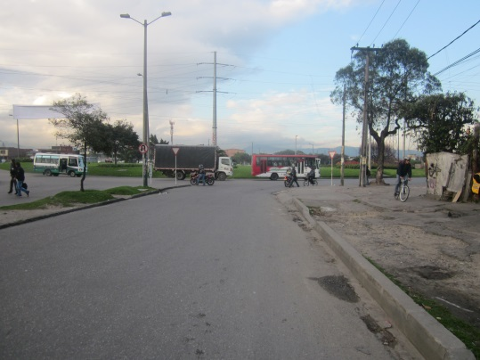 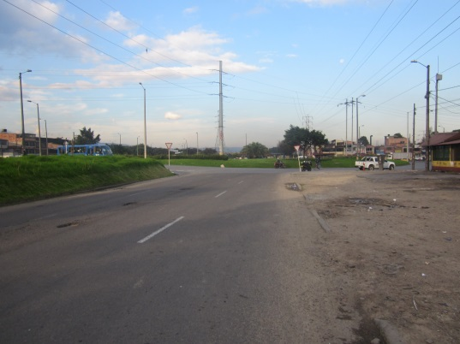 |  |  |  |  | 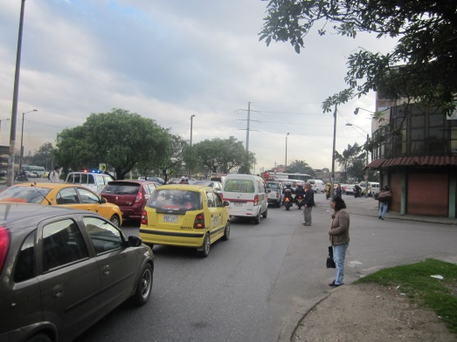 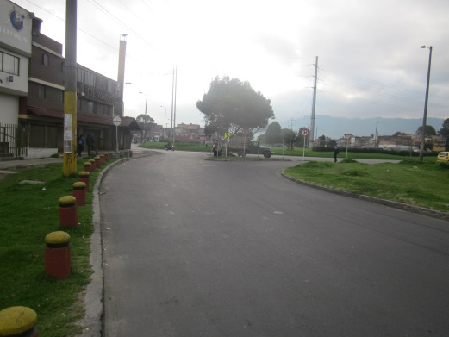

 |  | ACCESO NORTE AK 50 |  | ACCESO NORTE TV 42 |  |  | ACCESO SUR AK 50 | ACCESO SUR TV 53

 |  | 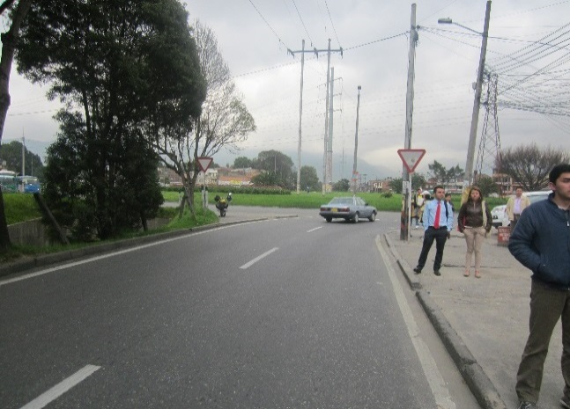 |  |  |  |  | 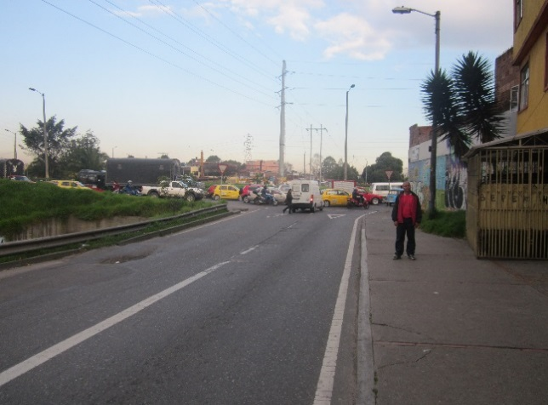

 |  | ACCESO OCCIDENTE |  |  |  |  | ACCESO ORIENTE

